ORGANIZAČ. STRUKTURA
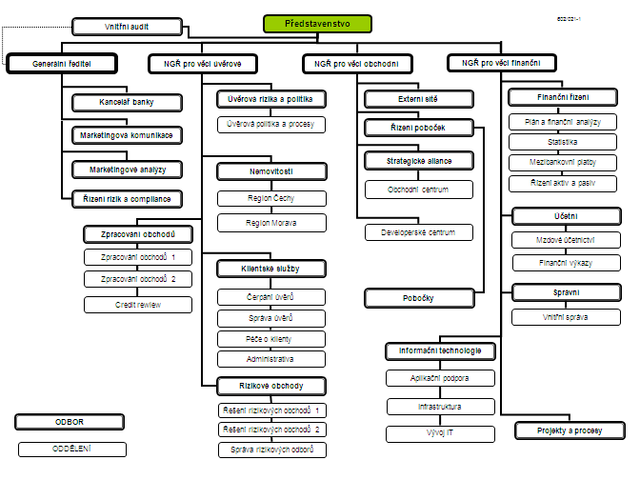

Počet zaměstnanců - přepočtený stav za období leden až červen 2011: 427
Počet organizačních jednotek: ústředí + 13 regionálních poboček

